일반구매사 예산주문
일반구매사 예산주문 (IT_OKP_06_02)

작성자 | 작성일 | 수행자 | 수행일
서동욱 | 2025.05.08 | 서동욱 | 2025.05.08

테스트 대상 상세 (시나리오별 세부단계)
구매사 예산사업장 설정 => 구매사 예산등록 => 예산수정(사업장 예산증가) => 상품 장바구니 담기 => 주문요청 => 예산차감 확인 => 감독관 주문승인 반려 => 예산증가 확인
테스트 시나리오 목적 :
구매사 예산사업장의 예산 주문 처리를 확인한다.
가정 및 필요사항 :

시나리오 항목 CODE | 시나리오 화면경로 및 페이지 | 테스트 항목 | 테스트 사전 정보 및 입력 | 테스트 케이스 기대결과 | 실제결과 | 구분 또는 실패 여부 | 처리자 | 처리여부
IT_OKP_06_02_01 | 구매사 주문 장바구니 > 재고/예산 : 예산조회 | 예산 사업장 상품 주문 | - 예산이 등록된 일반 사업장 | • 예산 사업장의 주문 > 예산 차감 > 주문 프로세스 실행 이후 예산 이력 확인 - 예산 조회의 이력을 통해 주문으로 인한 차감이 정상 처리되어 있는지 확인 | 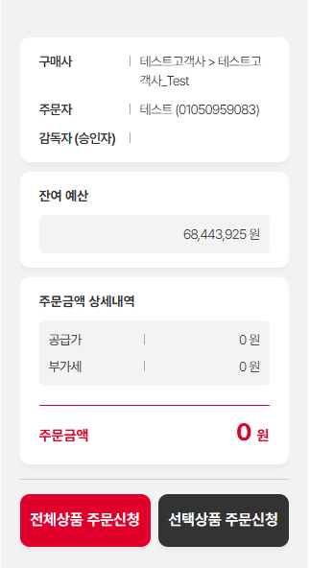 • OK |  | 서동욱 | 확인완료

홈앤서비스 예산주문
홈앤서비스 예산주문 (IT_OKP_06_03)

작성자 | 작성일 | 수행자 | 수행일
서동욱 | 2025.05.08 | 서동욱 | 2025.05.08

테스트 대상 상세 (시나리오별 세부단계)
홈앤서비스 사업장 자재/안전 예산 등록 => 자재/안전 예산수정 => 자재/안전 상품 장바구니 담기 => 주문요청 => 예산차감 확인 => 감독관 승인취소 => 예산증가 확인
테스트 시나리오 목적 :
홈앤서비스 예산사업장의 예산 주문 처리를 확인한다.
가정 및 필요사항 :

시나리오 항목 CODE | 시나리오 화면경로 및 페이지 | 테스트 항목 | 테스트 사전 정보 및 입력 | 테스트 케이스 기대결과 | 실제결과 | 구분 또는 실패 여부 | 처리자 | 처리여부
IT_OKP_06_03_01 | 구매사 주문 장바구니 > 재고/예산 : 예산조회 | 예산 사업장 상품 주문 | - 예산이 등록된 일반 사업장 | • 예산 사업장의 주문 > 예산 차감 > 주문 프로세스 실행 이후 예산 이력 확인 - 예산 조회의 이력을 통해 주문으로 인한 차감이 정상 처리되어 있는지 확인 - 상품 구분에 따른 예산이 부여 주문 상세 및 예산 확인시 상품 구분 확인 필요 | 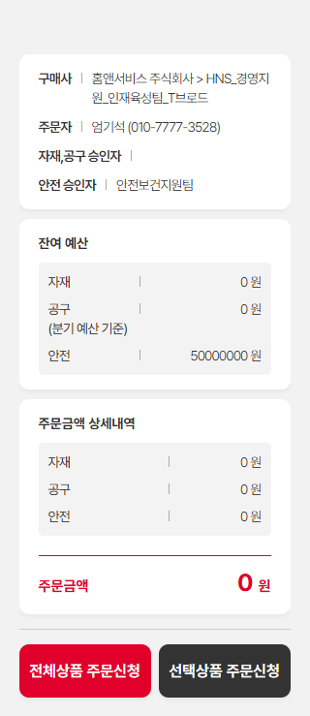 • OK |  | 서동욱 | 확인완료

